圖表索引
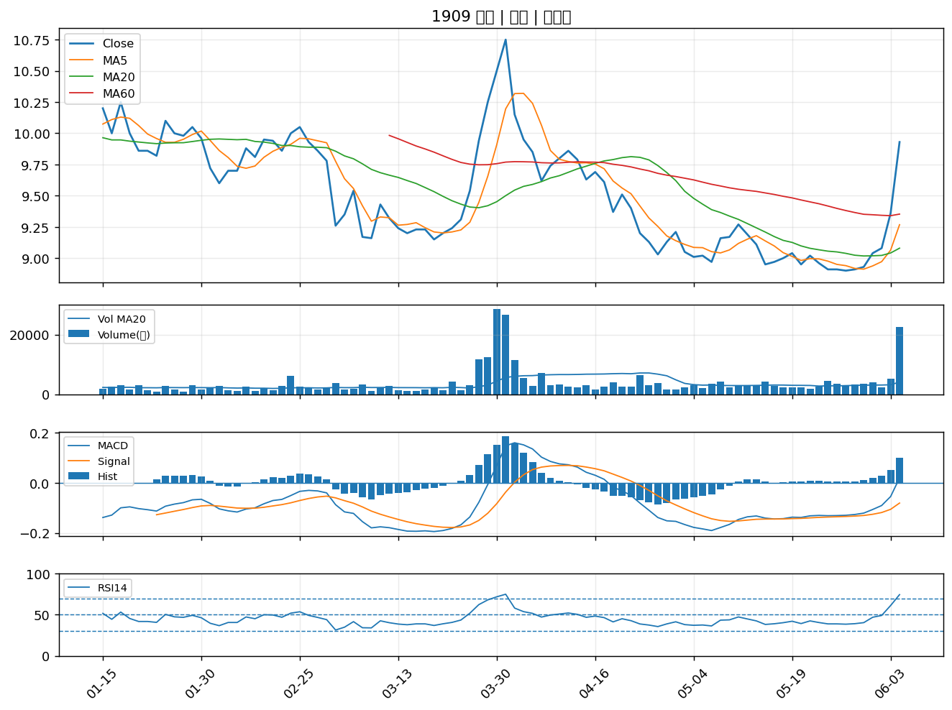
股票代號 | 股票名稱 | 市場 | 買進觀察分級 | 主力突破分數 | 圖表路徑
2108 | 南帝 | 上市 | A級 | 7 | output/charts/20260605/2108_南帝.png
2440 | 太空梭 | 上市 | A級 | 7 | output/charts/20260605/2440_太空梭.png
4720 | 德淵 | 上市 | A級 | 6 | output/charts/20260605/4720_德淵.png
2493 | 揚博 | 上市 | A級 | 6 | output/charts/20260605/2493_揚博.png
3550 | 聯穎 | 上市 | A級 | 6 | output/charts/20260605/3550_聯穎.png
9103 | 美德醫療-DR | 上市 | A級 | 6 | output/charts/20260605/9103_美德醫療-DR.png
3406 | 玉晶光 | 上市 | A級 | 6 | output/charts/20260605/3406_玉晶光.png
1504 | 東元 | 上市 | A級 | 5 | output/charts/20260605/1504_東元.png
6282 | 康舒 | 上市 | A級 | 5 | output/charts/20260605/6282_康舒.png
4931 | 新盛力科技股份有限公司 | 上櫃 | A級 | 5 | output/charts/20260605/4931_新盛力科技股份有限公司.png
2483 | 百容 | 上市 | A級 | 5 | output/charts/20260605/2483_百容.png
2834 | 臺企銀 | 上市 | A級 | 4 | output/charts/20260605/2834_臺企銀.png
8088 | 品安科技股份有限公司 | 上櫃 | A級 | 4 | output/charts/20260605/8088_品安科技股份有限公司.png
2457 | 飛宏 | 上市 | A級 | 4 | output/charts/20260605/2457_飛宏.png
6485 | 點序科技股份有限公司 | 上櫃 | A級 | 4 | output/charts/20260605/6485_點序科技股份有限公司.png
3289 | 宜特科技股份有限公司 | 上櫃 | A級 | 4 | output/charts/20260605/3289_宜特科技股份有限公司.png
3290 | 東浦精密光電股份有限公司 | 上櫃 | A級 | 4 | output/charts/20260605/3290_東浦精密光電股份有限公司.png
5530 | 龍巖股份有限公司 | 上櫃 | A級 | 4 | output/charts/20260605/5530_龍巖股份有限公司.png
1708 | 東鹼 | 上市 | B級 | 7 | output/charts/20260605/1708_東鹼.png
9934 | 成霖 | 上市 | B級 | 7 | output/charts/20260605/9934_成霖.png
1905 | 華紙 | 上市 | B級 | 6 | output/charts/20260605/1905_華紙.png
1714 | 和桐 | 上市 | B級 | 6 | output/charts/20260605/1714_和桐.png
8936 | 國統國際股份有限公司 | 上櫃 | B級 | 6 | output/charts/20260605/8936_國統國際股份有限公司.png
9958 | 世紀鋼 | 上市 | B級 | 6 | output/charts/20260605/9958_世紀鋼.png
1515 | 力山 | 上市 | B級 | 6 | output/charts/20260605/1515_力山.png
1805 | 寶徠 | 上市 | B級 | 6 | output/charts/20260605/1805_寶徠.png
3284 | 太普高精密影像股份有限公司 | 上櫃 | B級 | 6 | output/charts/20260605/3284_太普高精密影像股份有限公司.png
1612 | 宏泰 | 上市 | B級 | 6 | output/charts/20260605/1612_宏泰.png
1904 | 正隆 | 上市 | B級 | 5 | output/charts/20260605/1904_正隆.png
1909 | 榮成 | 上市 | B級 | 5 | output/charts/20260605/1909_榮成.png

2108 南帝｜A級
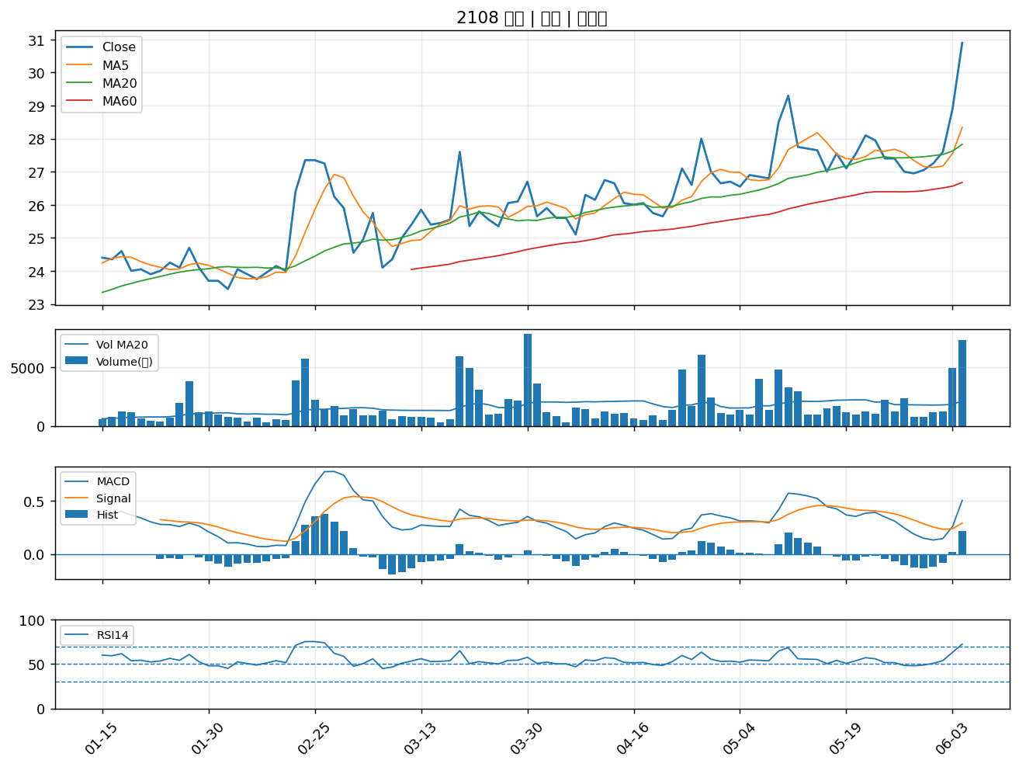

2440 太空梭｜A級
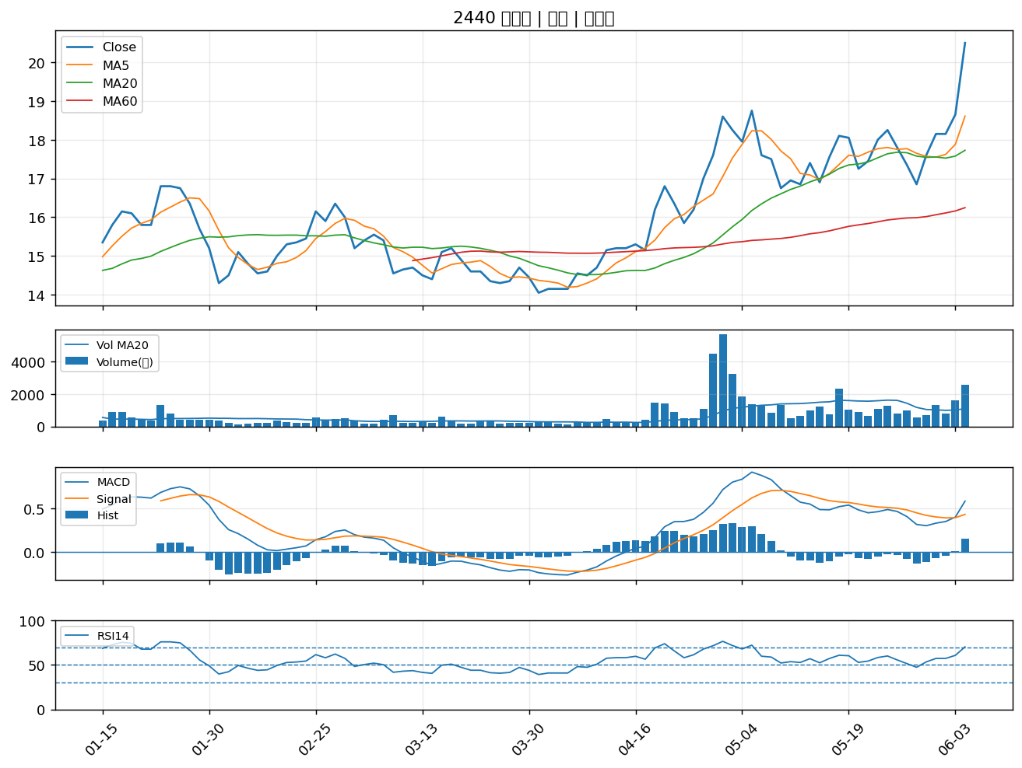

4720 德淵｜A級
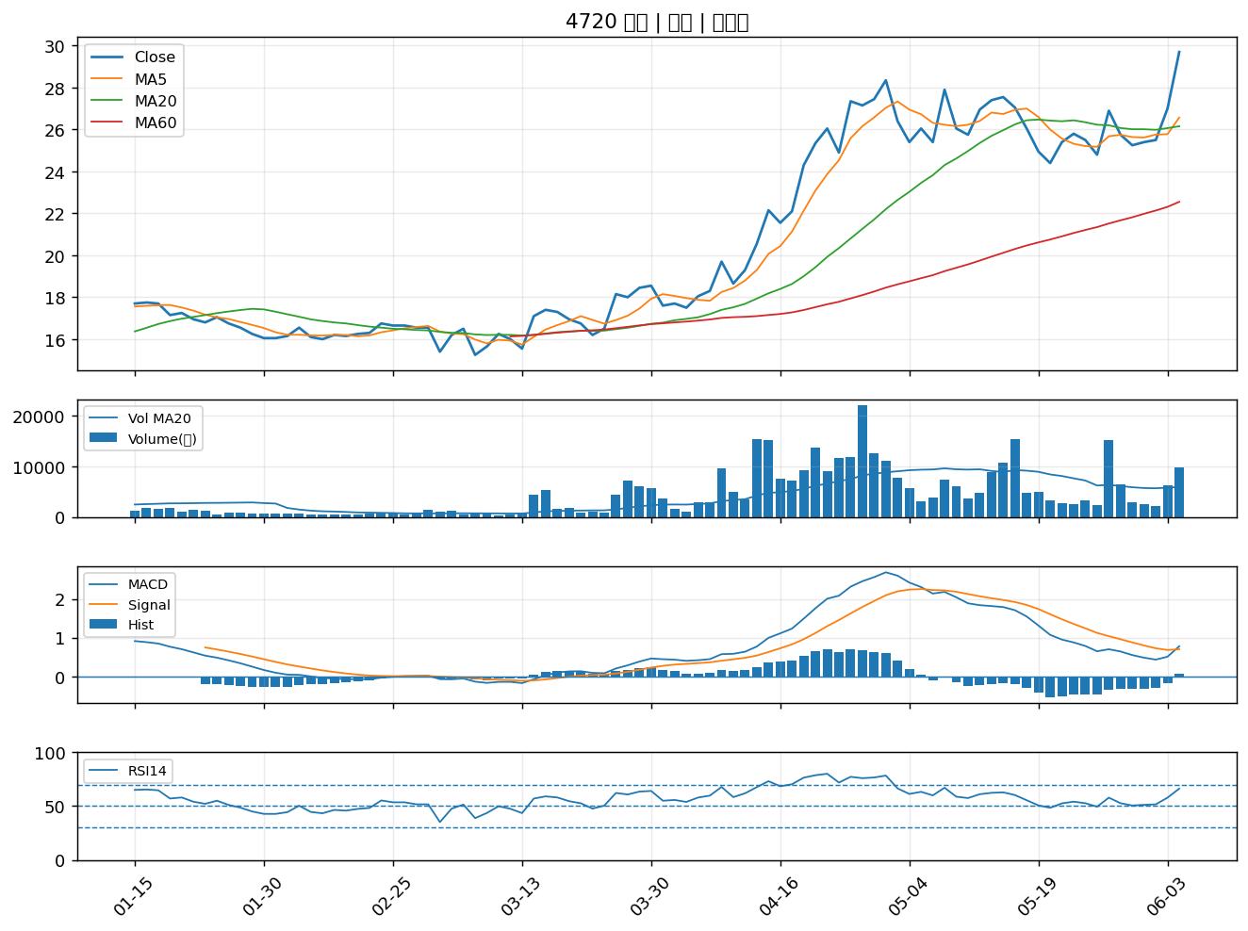

2493 揚博｜A級
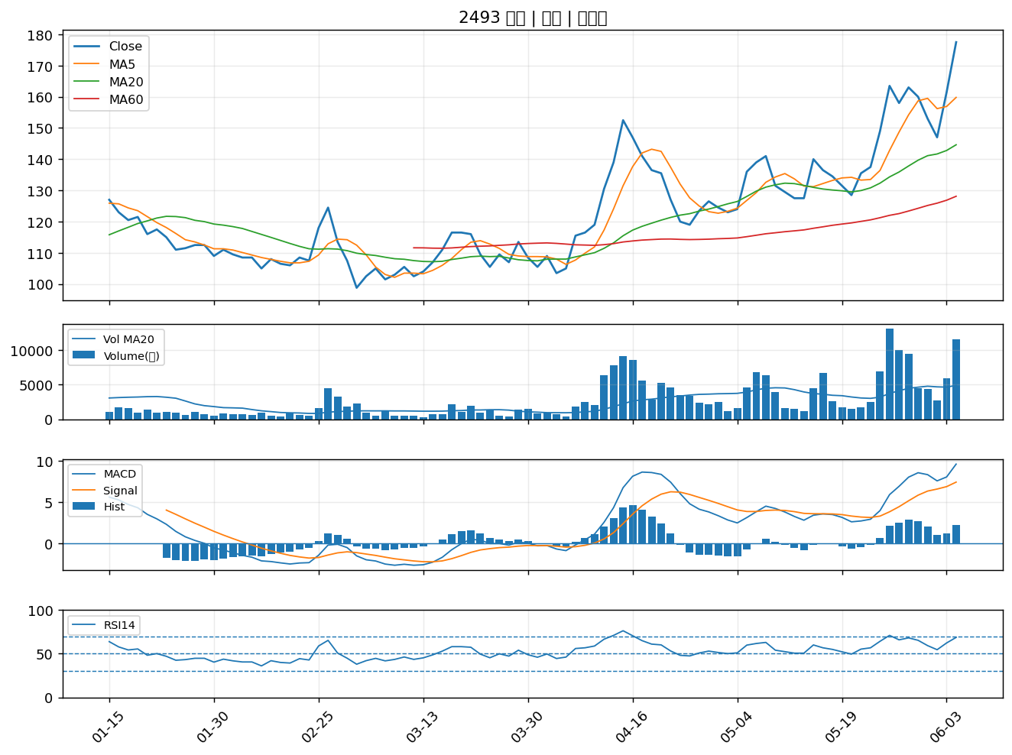

3550 聯穎｜A級
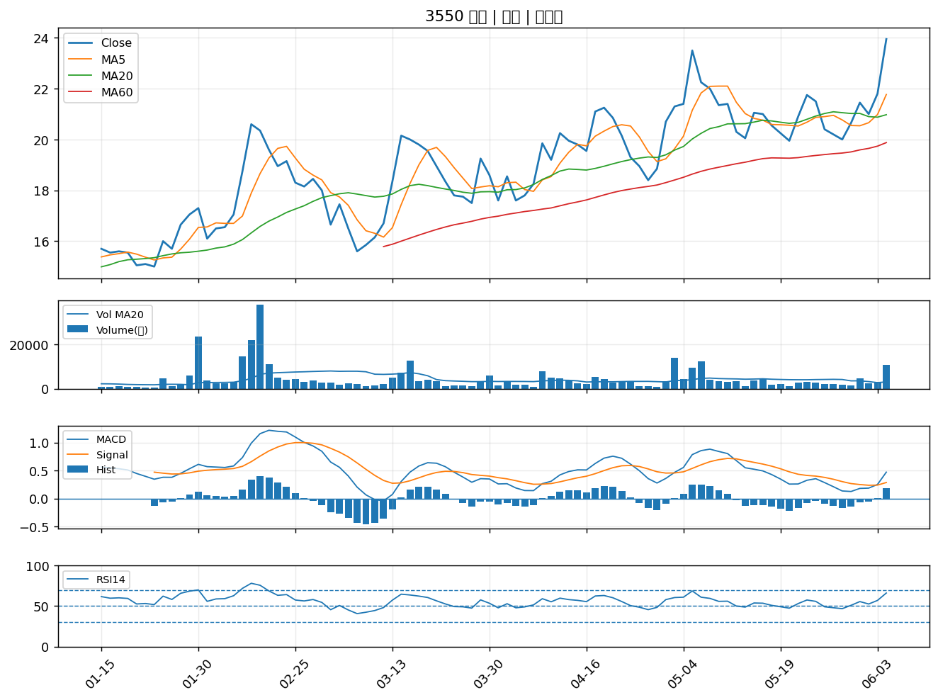

9103 美德醫療-DR｜A級
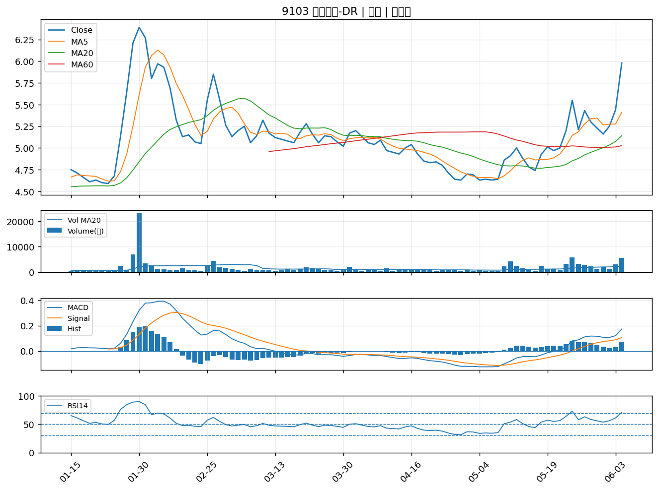

3406 玉晶光｜A級
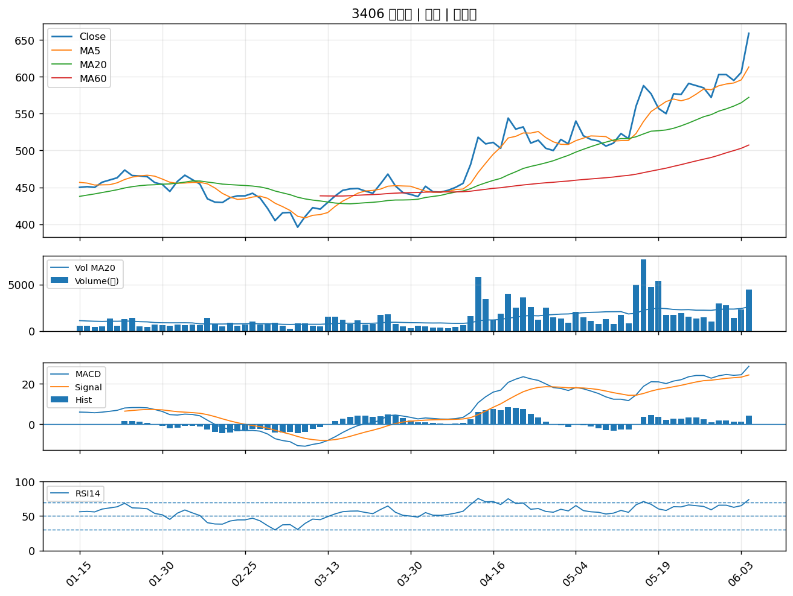

1504 東元｜A級
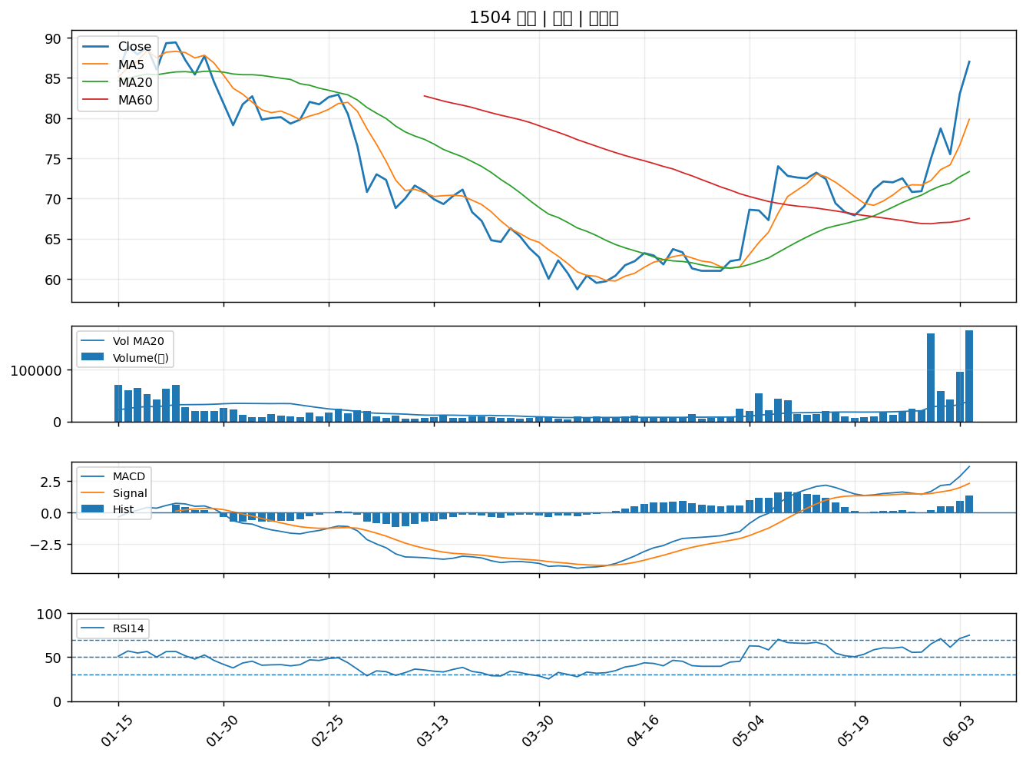

6282 康舒｜A級
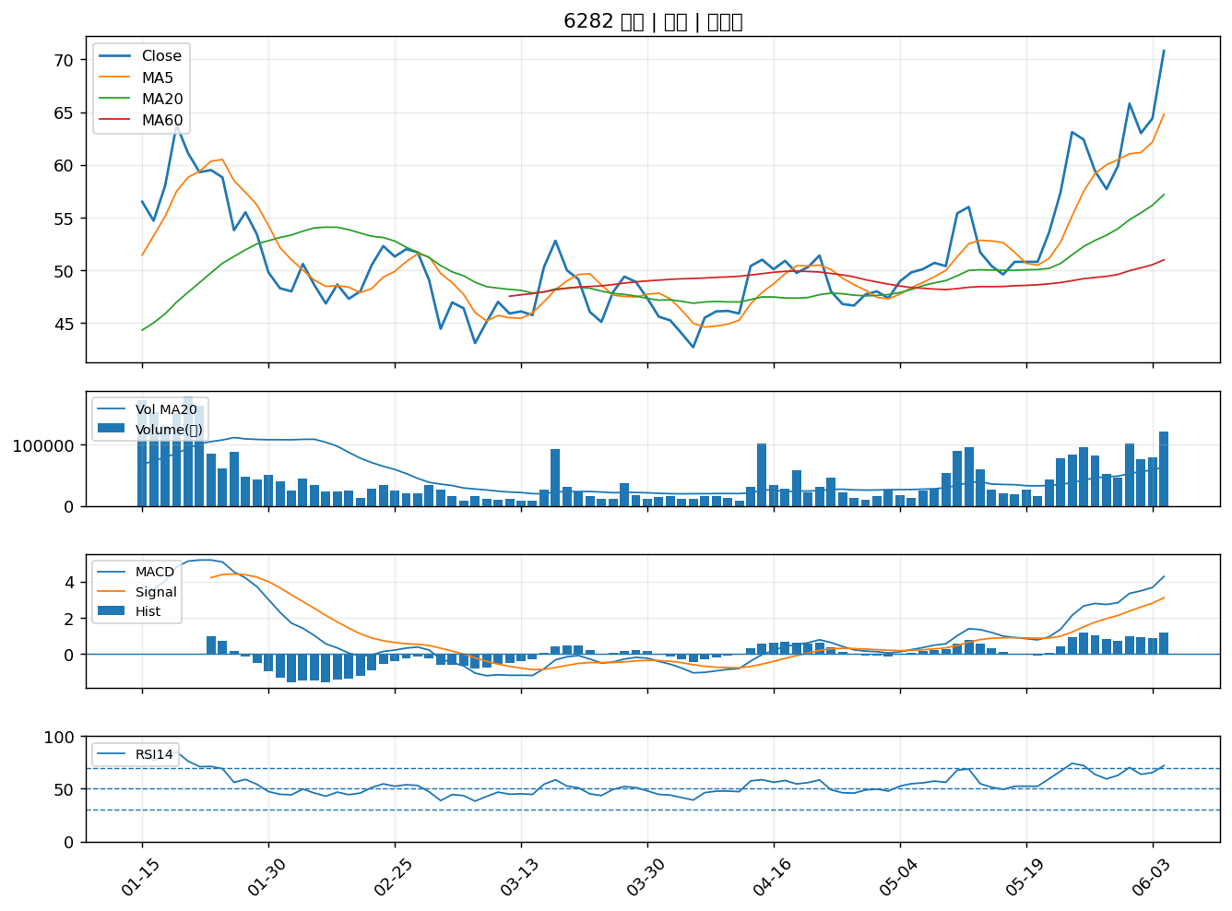

4931 新盛力科技股份有限公司｜A級
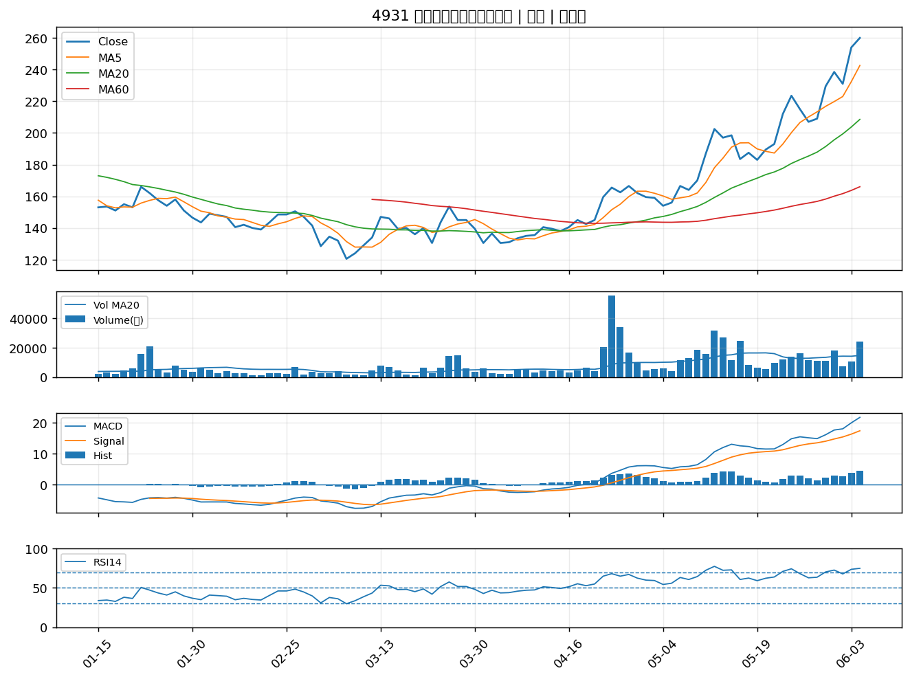

2483 百容｜A級
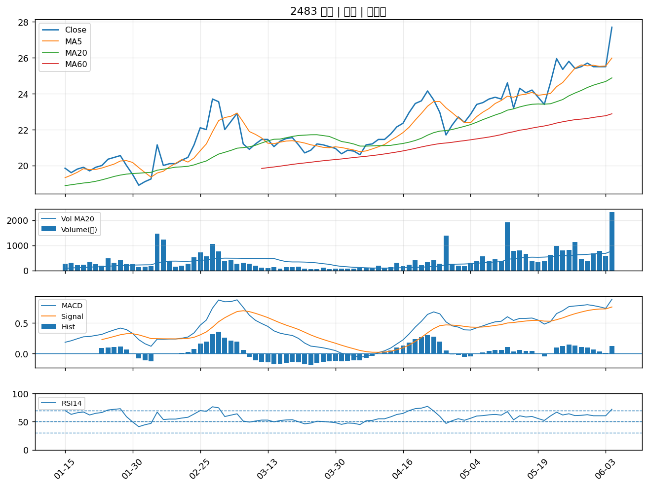

2834 臺企銀｜A級
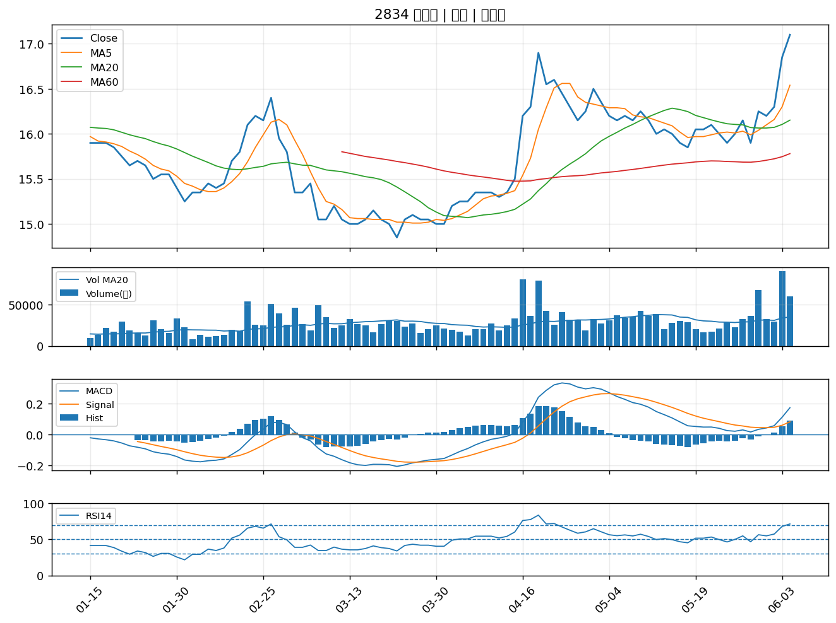

8088 品安科技股份有限公司｜A級
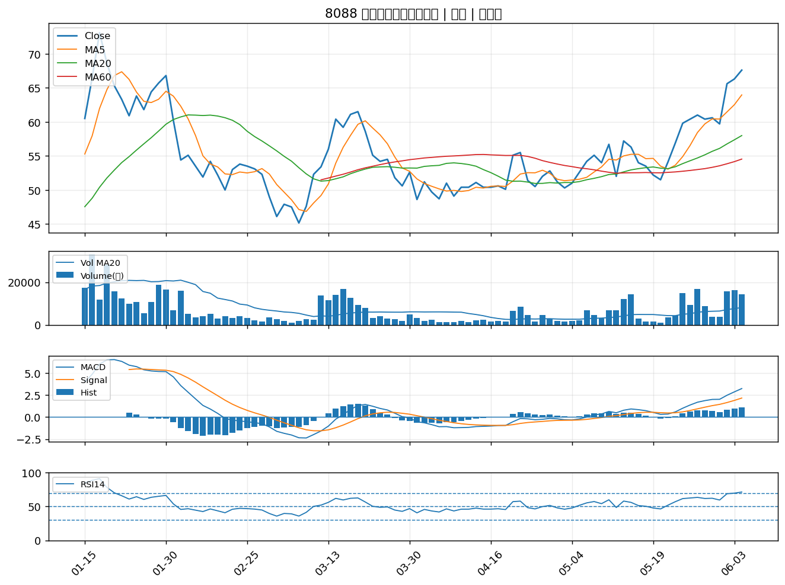

2457 飛宏｜A級
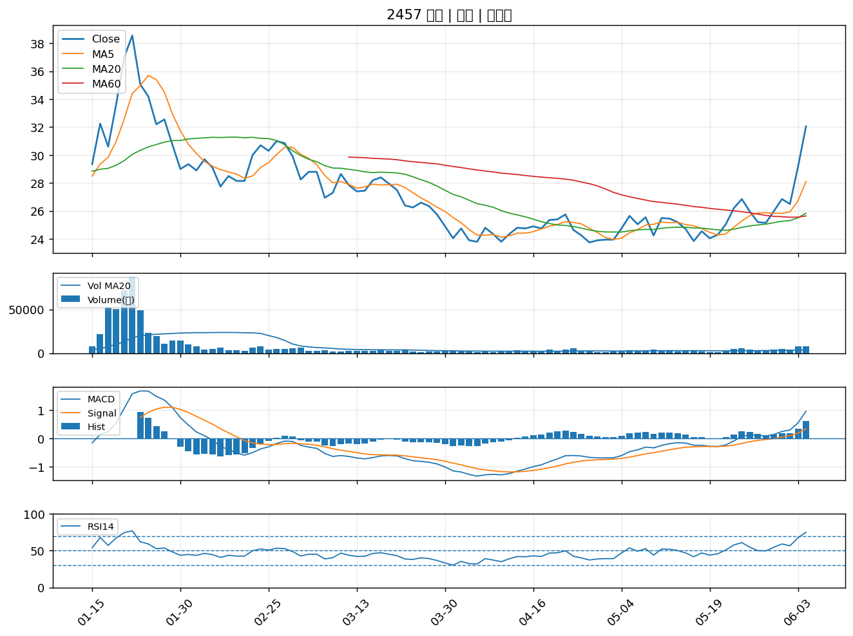

6485 點序科技股份有限公司｜A級
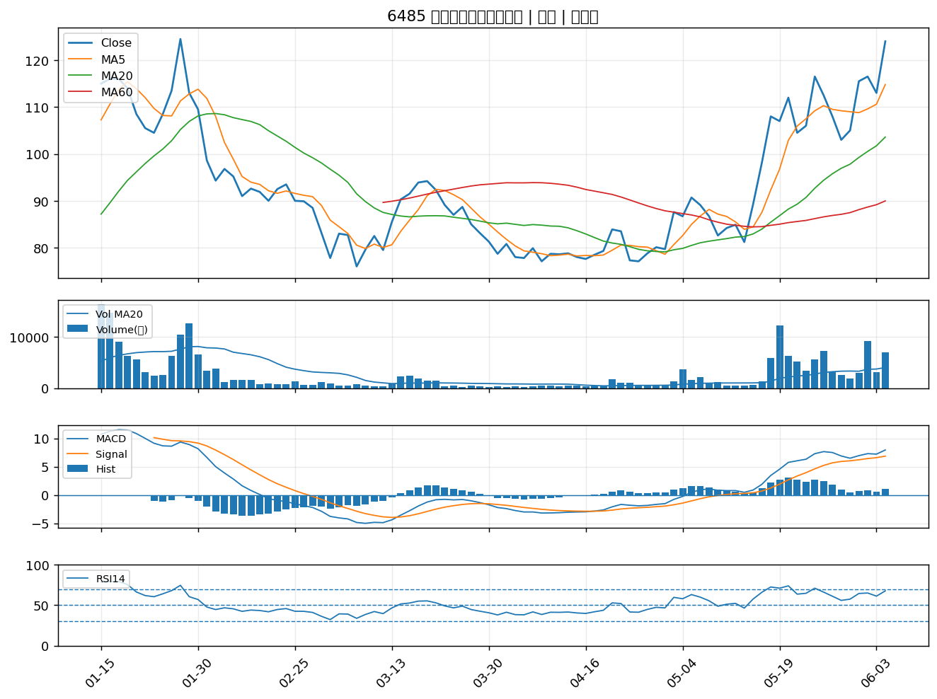

3289 宜特科技股份有限公司｜A級
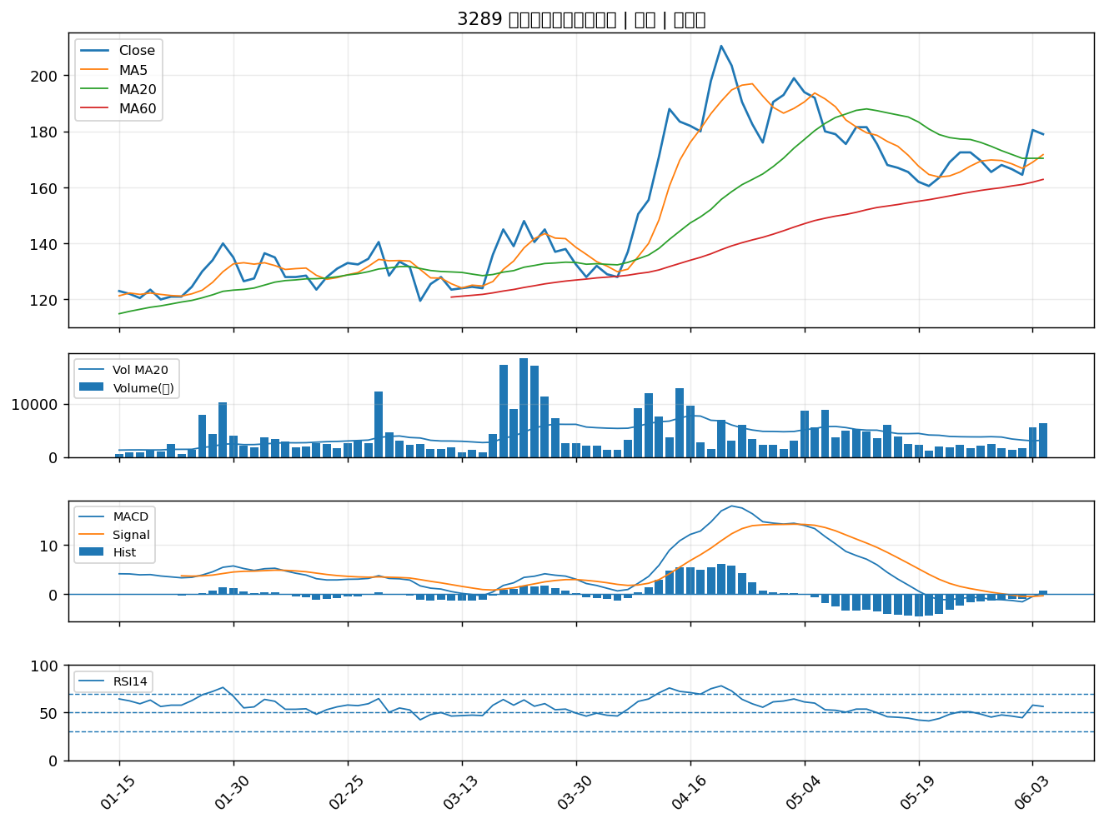

3290 東浦精密光電股份有限公司｜A級
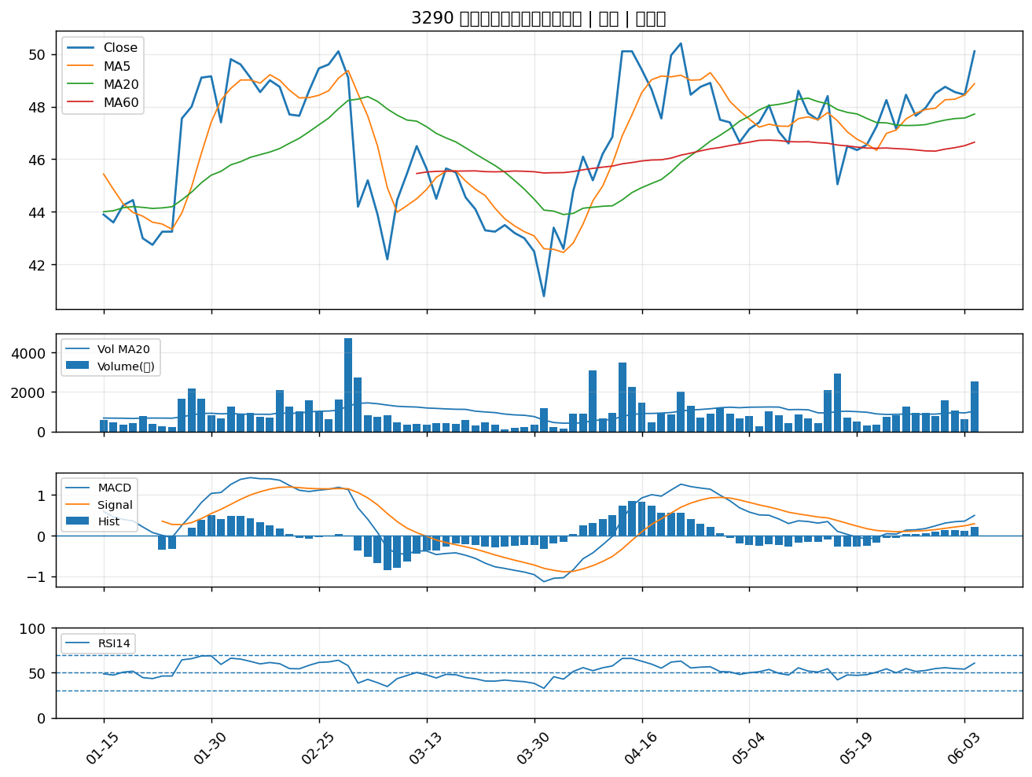

5530 龍巖股份有限公司｜A級
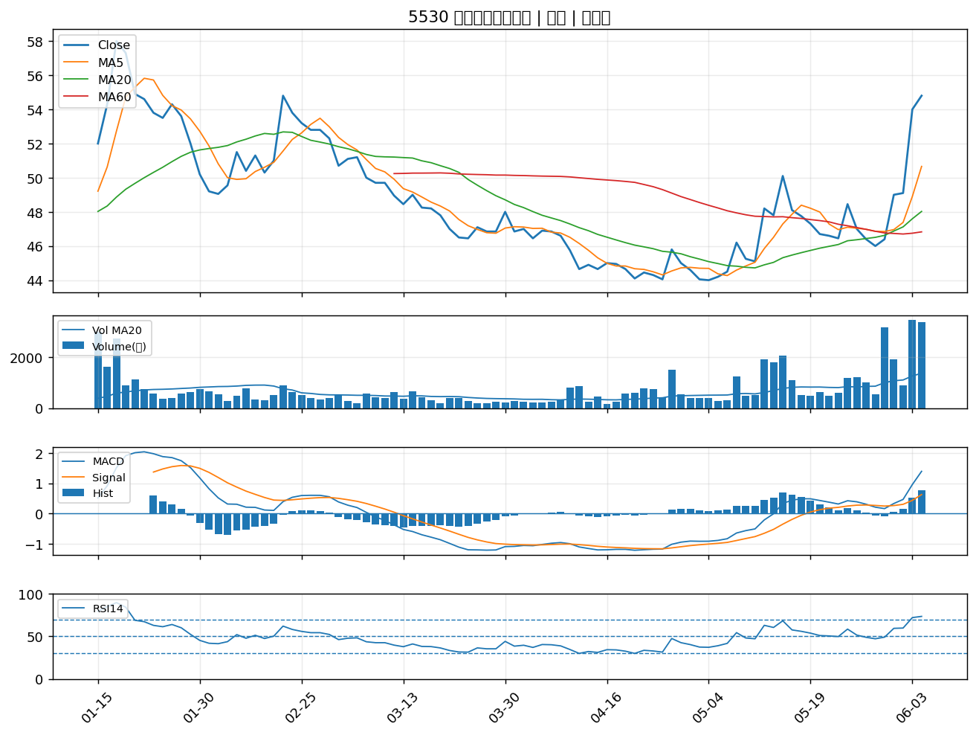

1708 東鹼｜B級
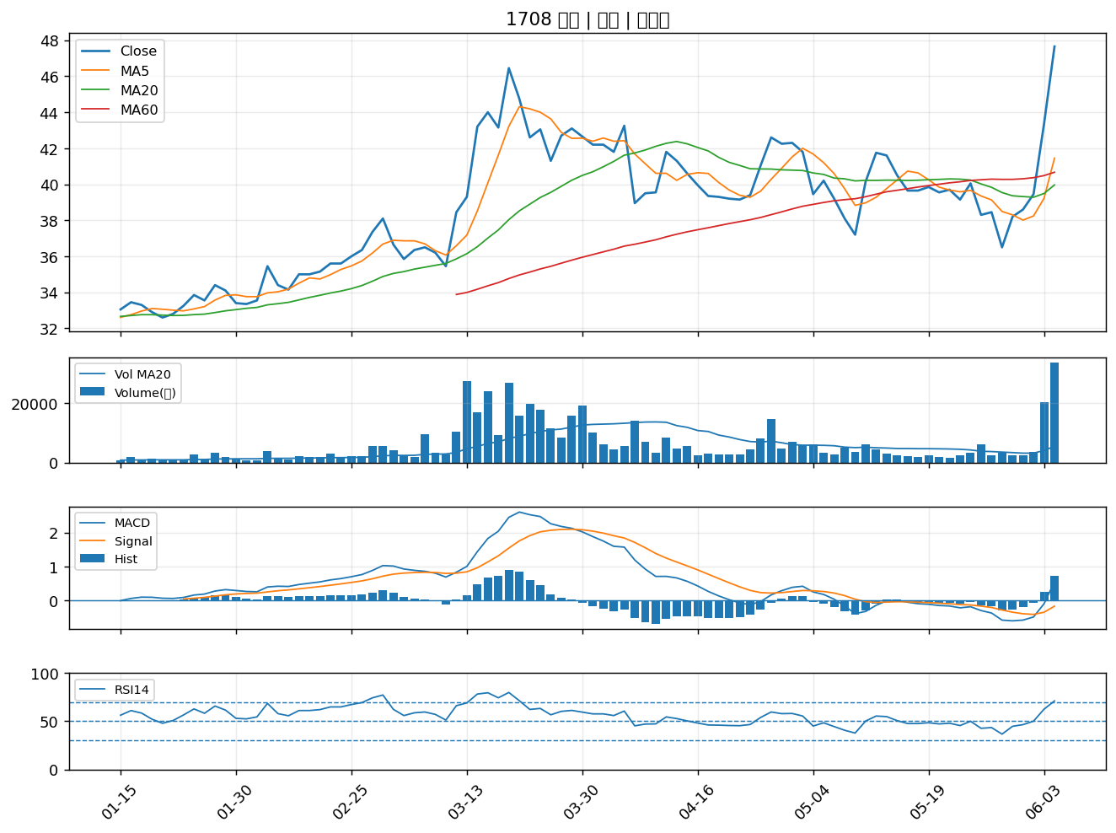

9934 成霖｜B級
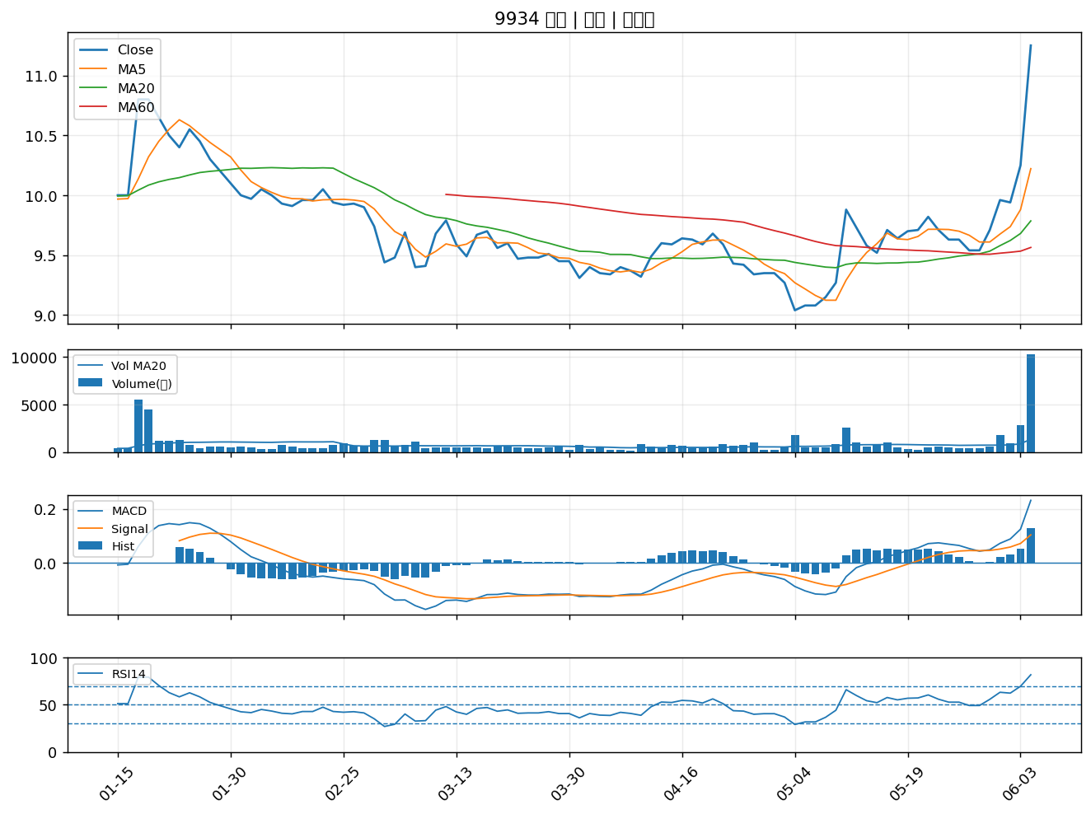

1905 華紙｜B級
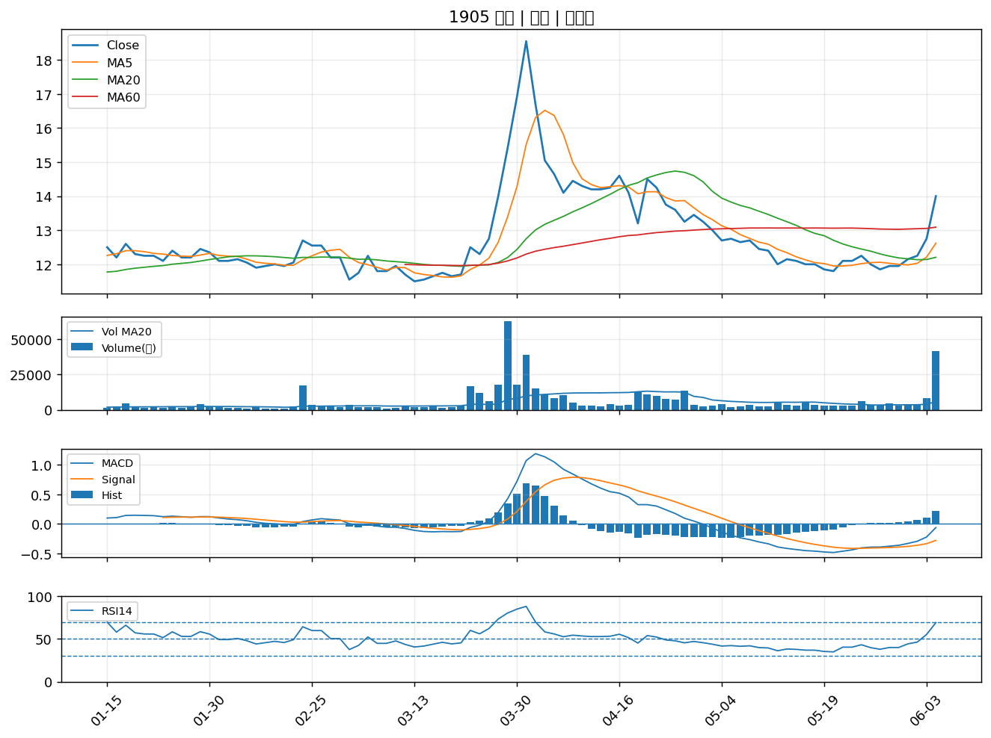

1714 和桐｜B級
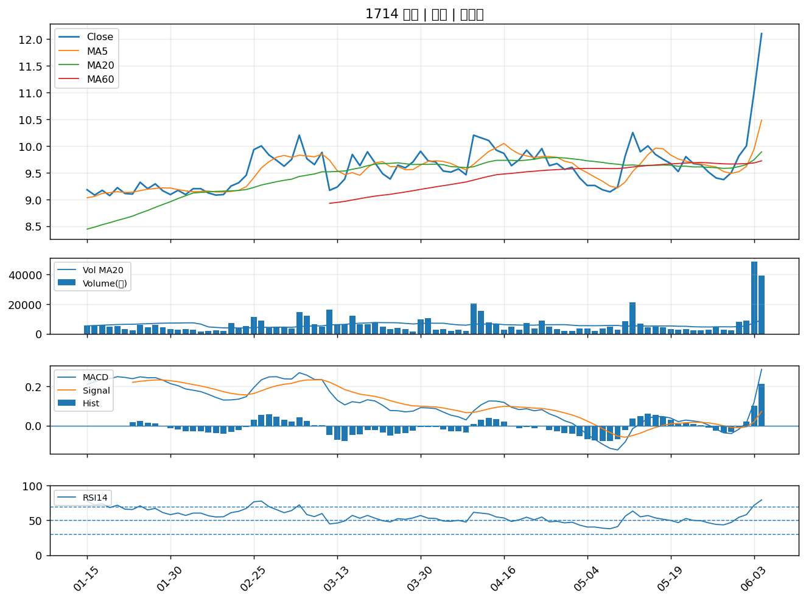

8936 國統國際股份有限公司｜B級
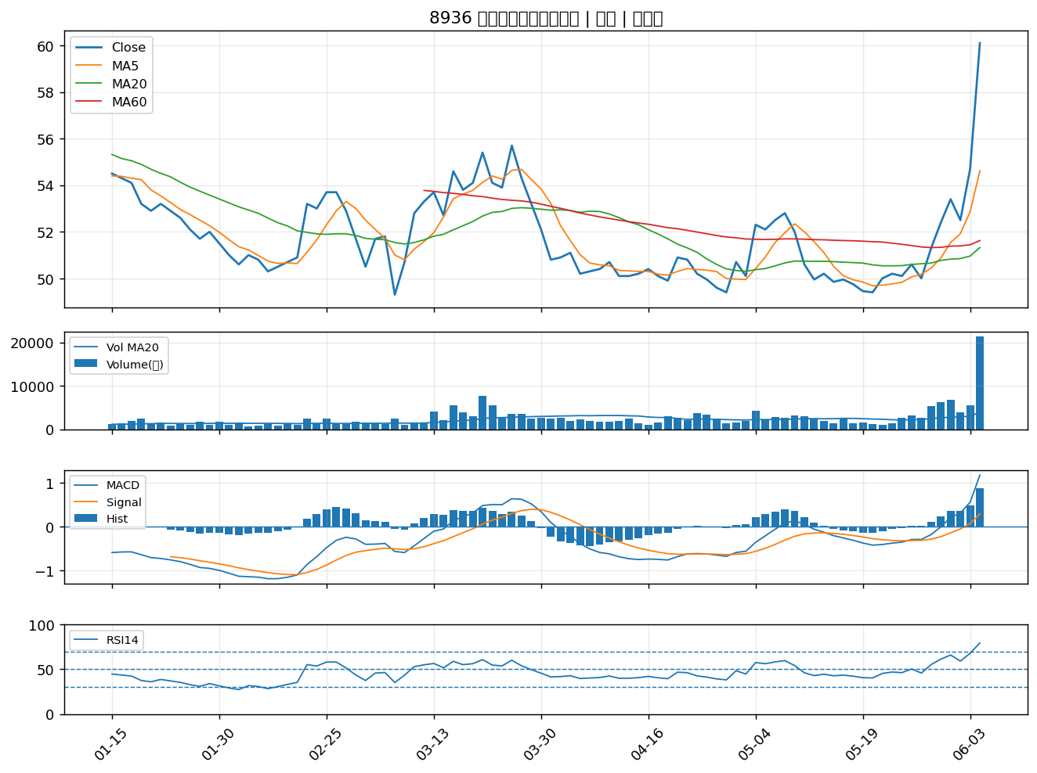

9958 世紀鋼｜B級
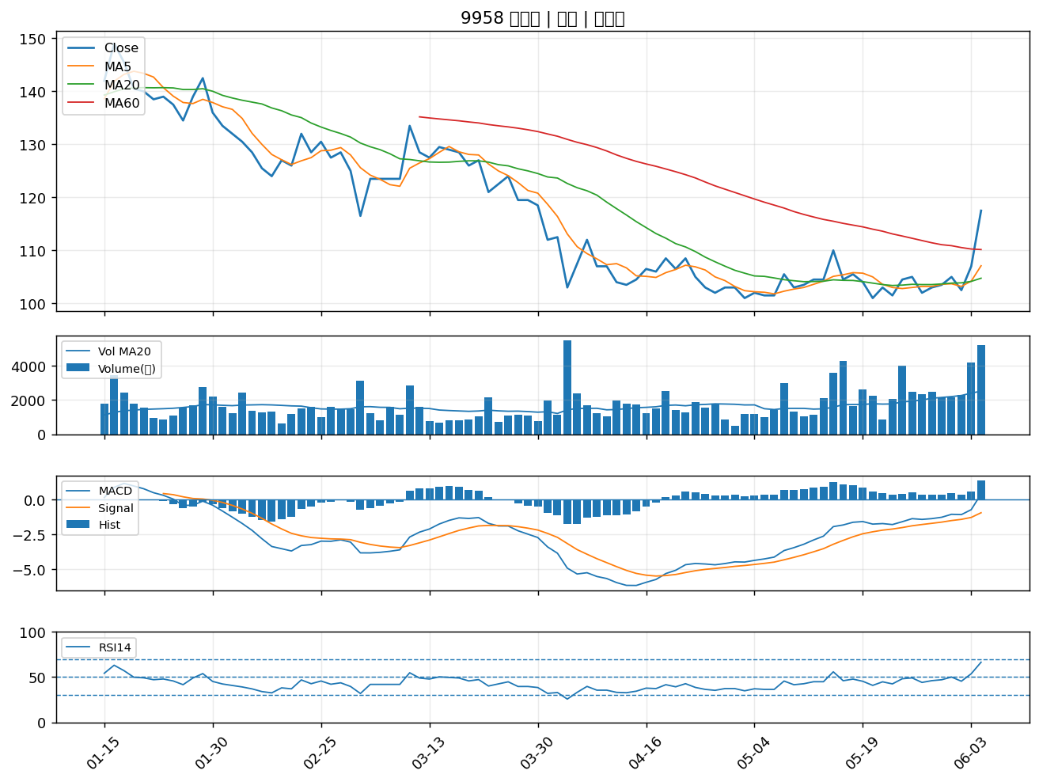

1515 力山｜B級
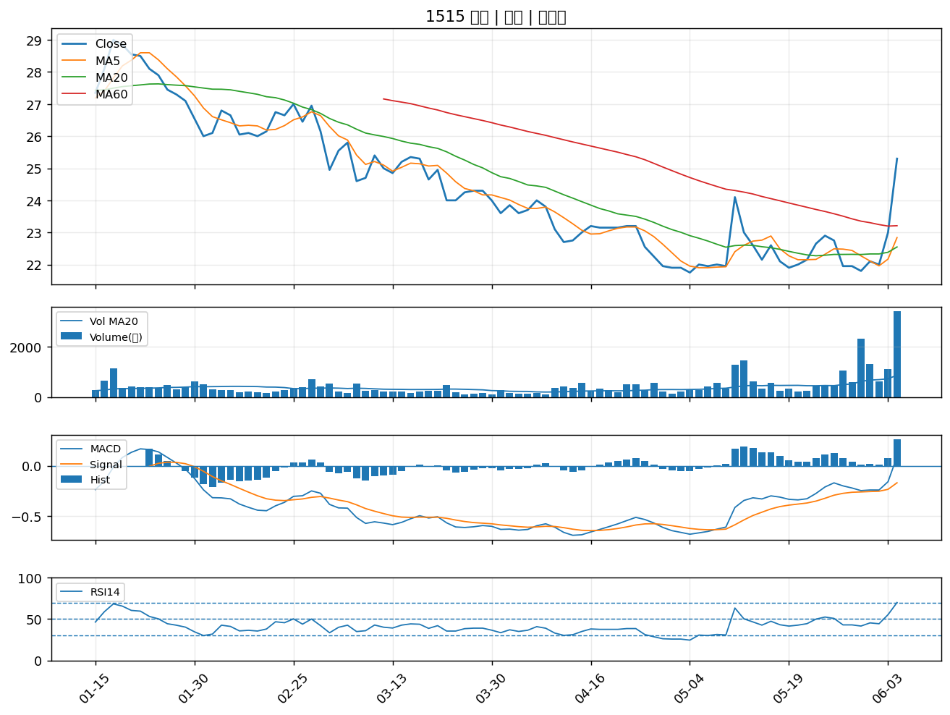

1805 寶徠｜B級
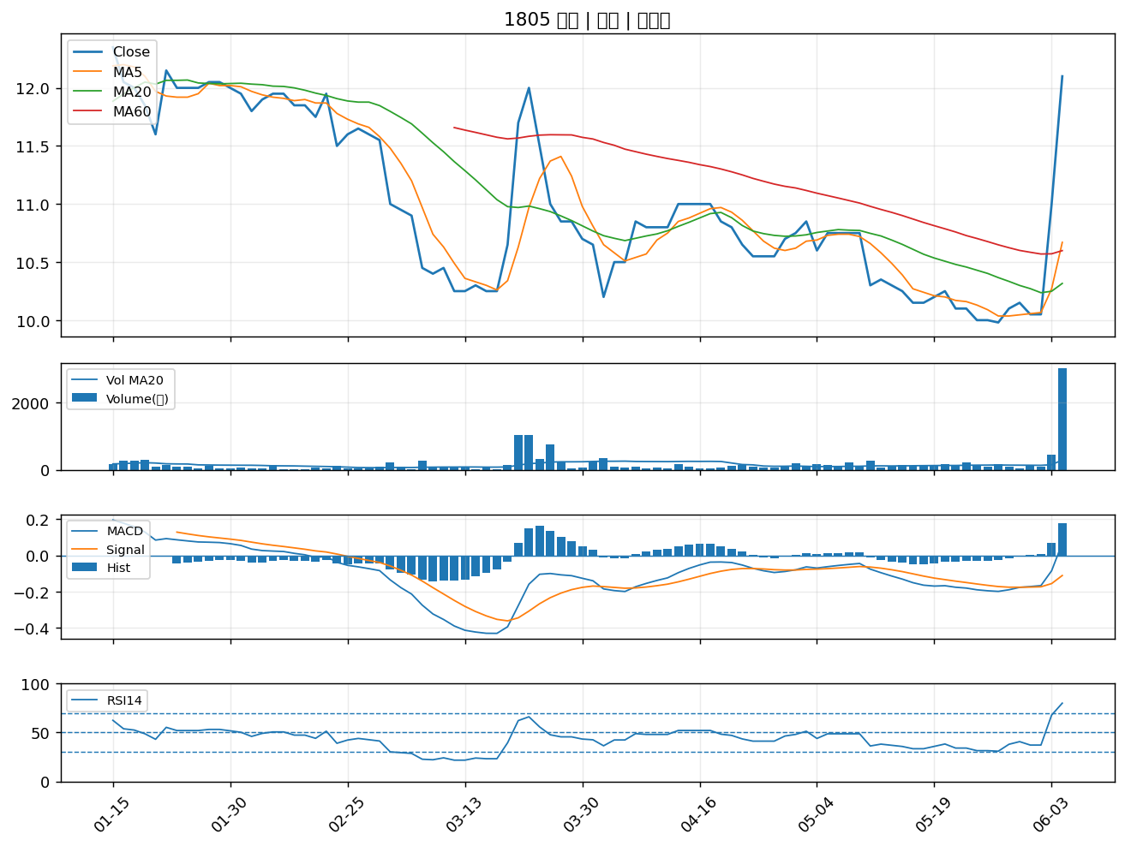

3284 太普高精密影像股份有限公司｜B級
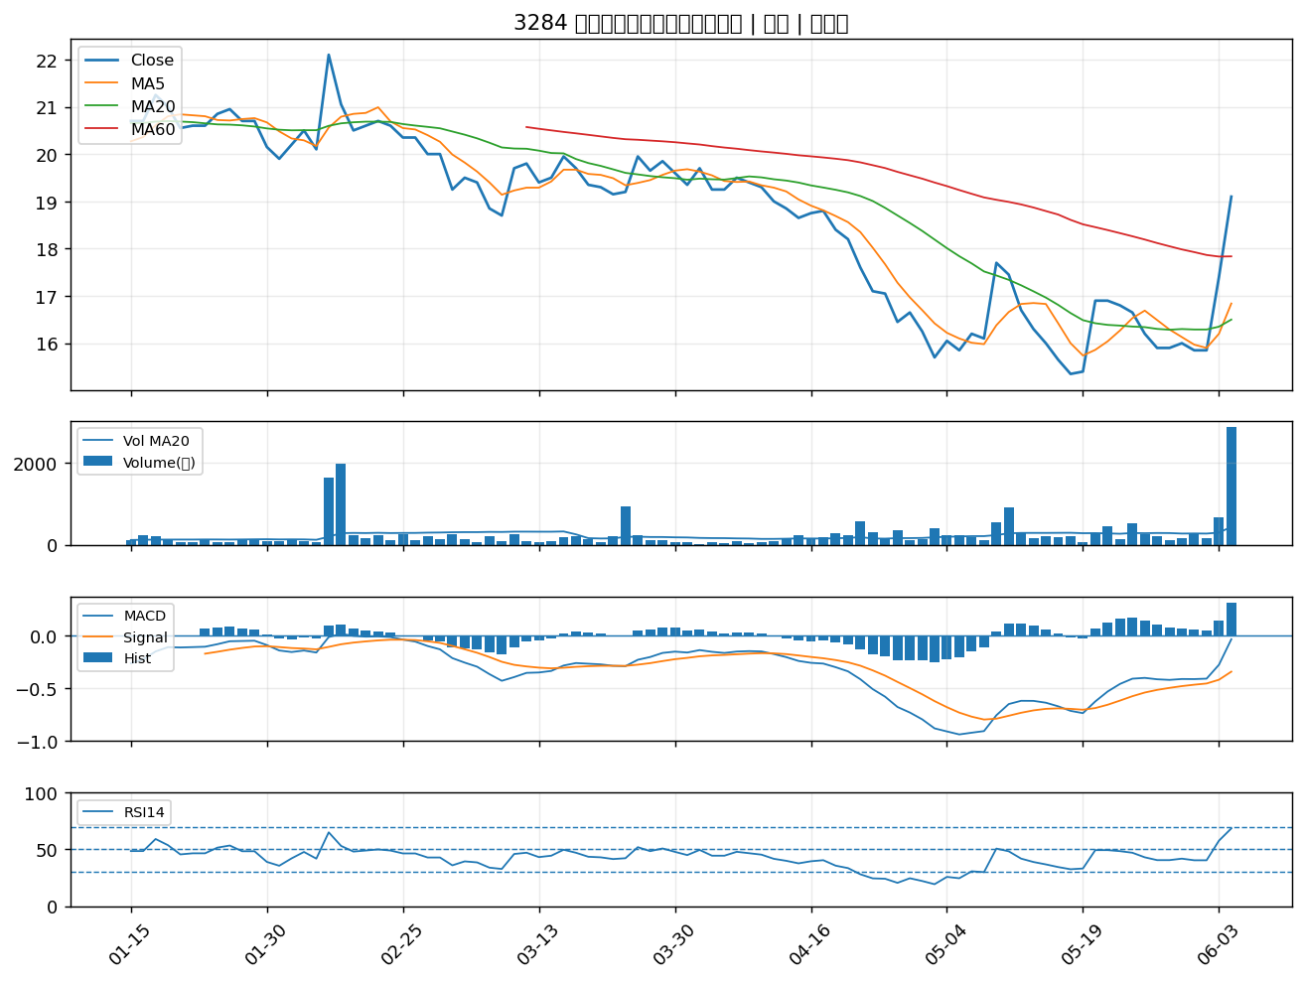

1612 宏泰｜B級
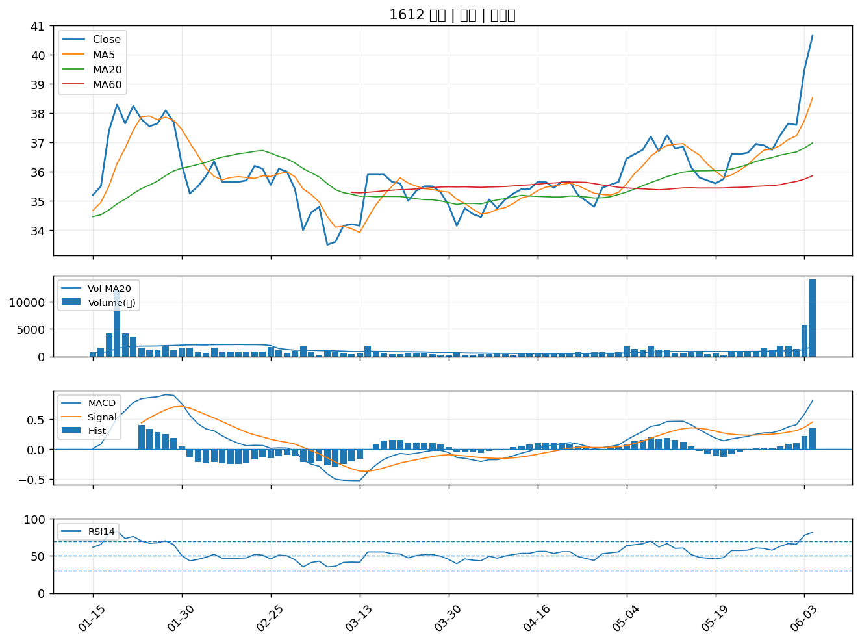

1904 正隆｜B級
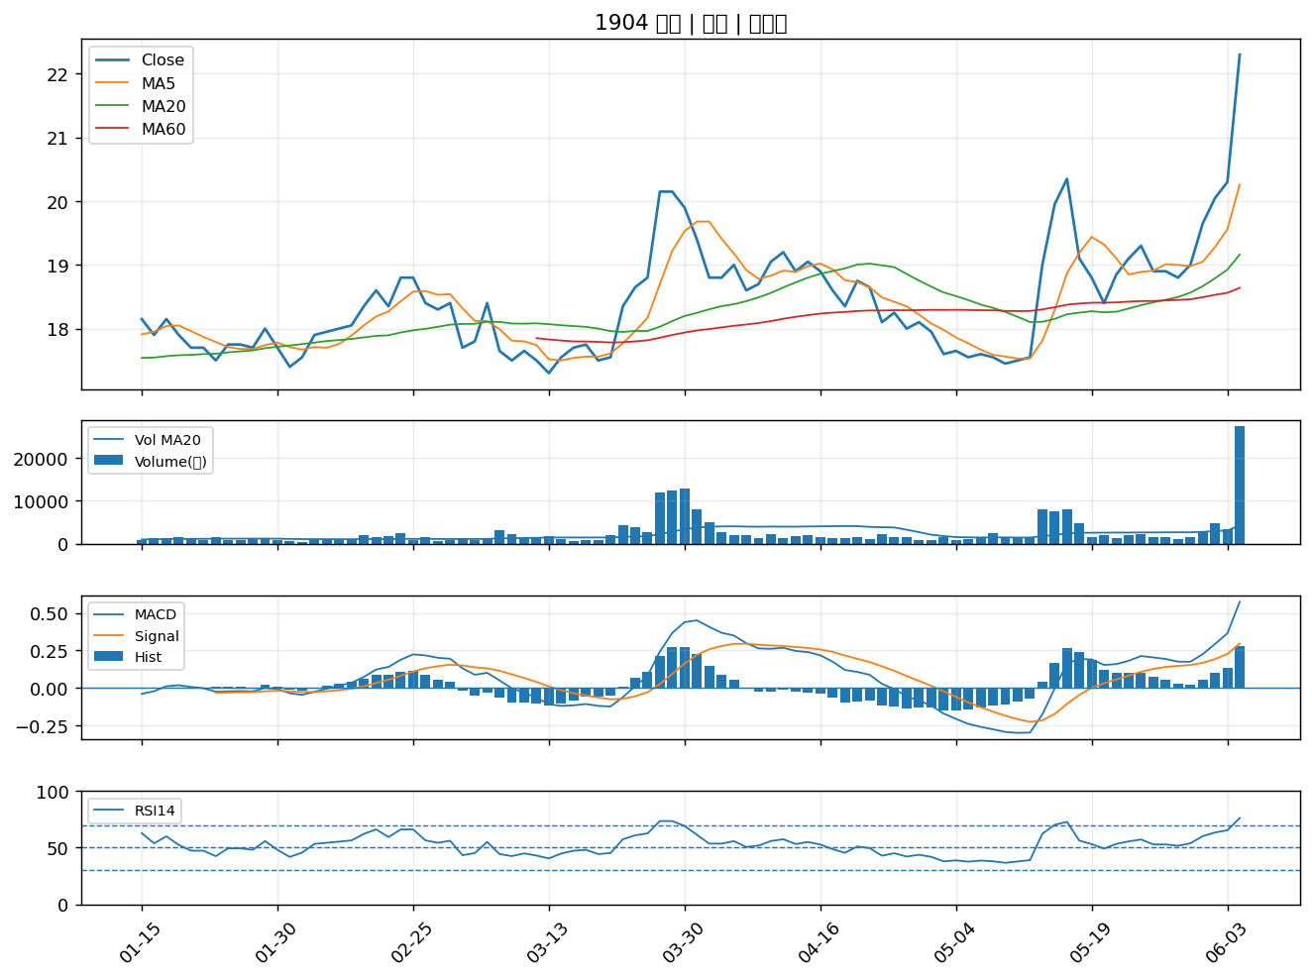

1909 榮成｜B級

